C I 1 - j18 SH

Statistisches Amt
für Hamburg und Schleswig-Holstein

 | STATISTISCHE BERICHTE
 | Kennziffer: C I 1 - j 18 SH

Die Bodennutzung in Schleswig-Holstein
2018
 |  | endgültiges Ergebnis

Herausgegeben am: 20. Dezember 2018

Regionale Einheiten (S.8)
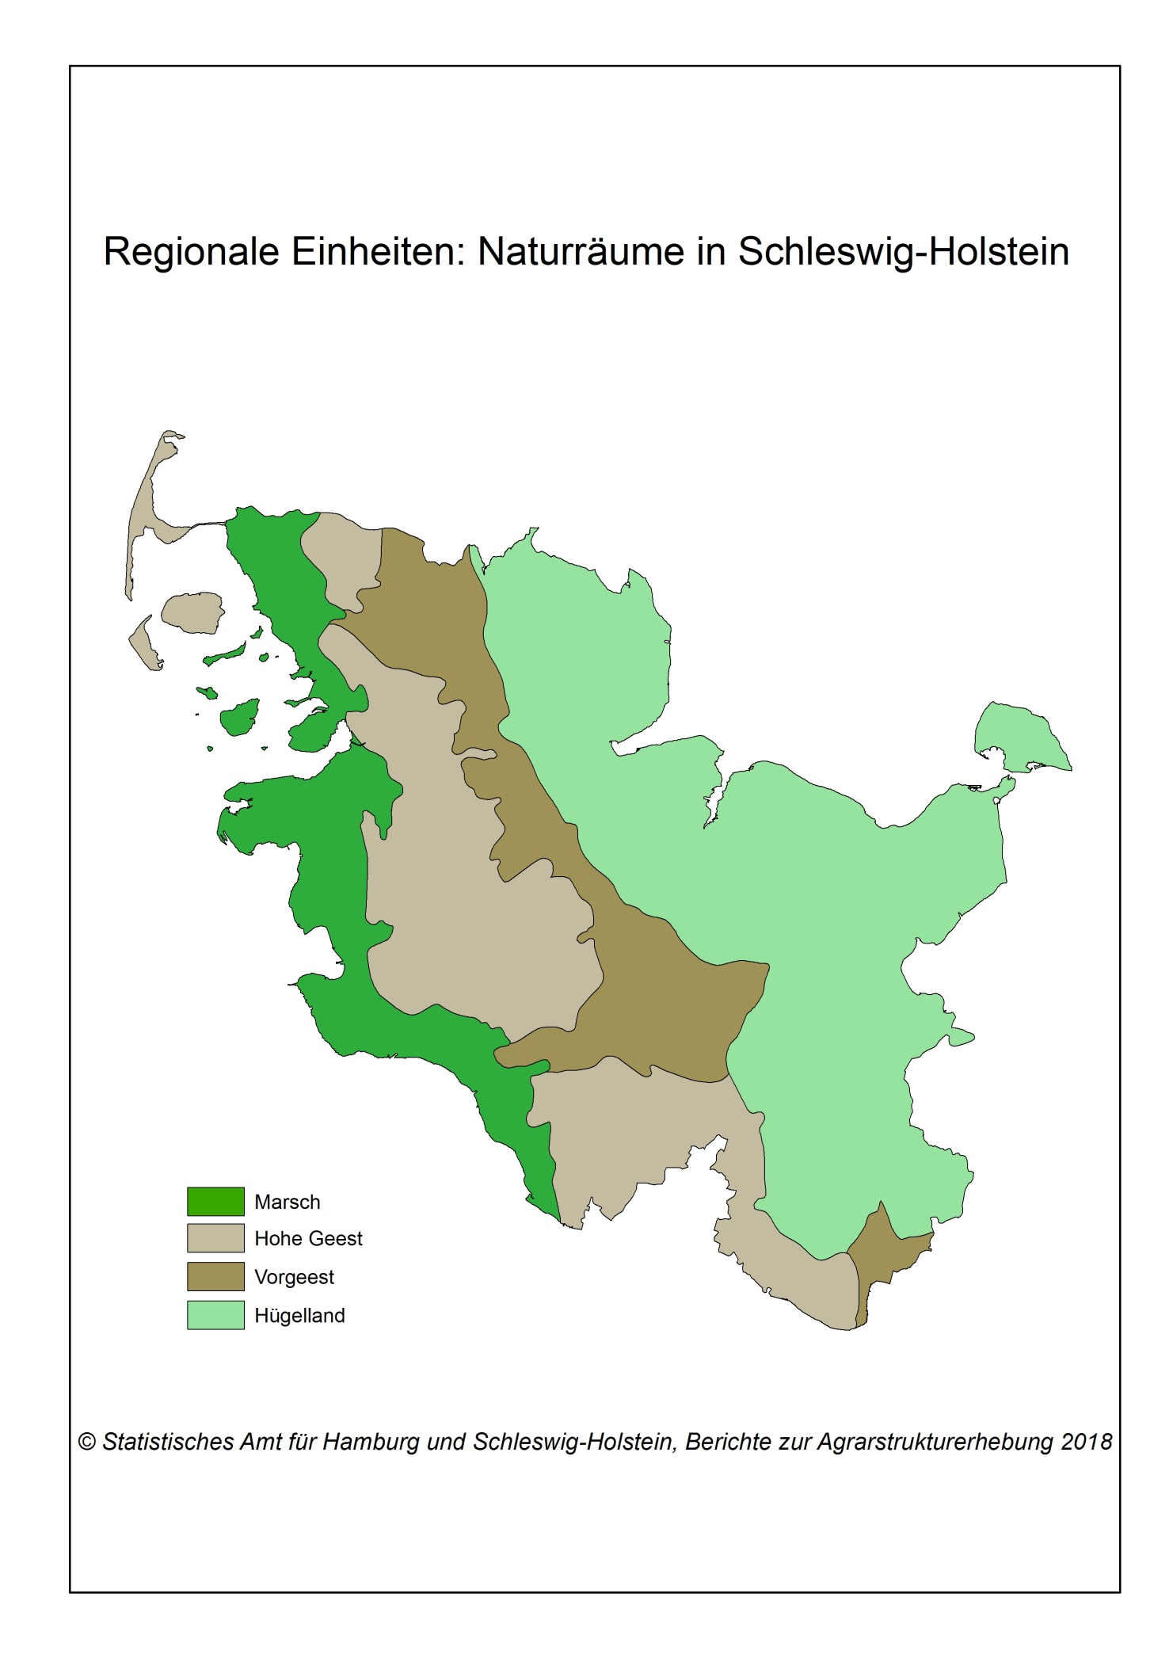

Zurück zum Inhalt

Abb. 1 (S.74)
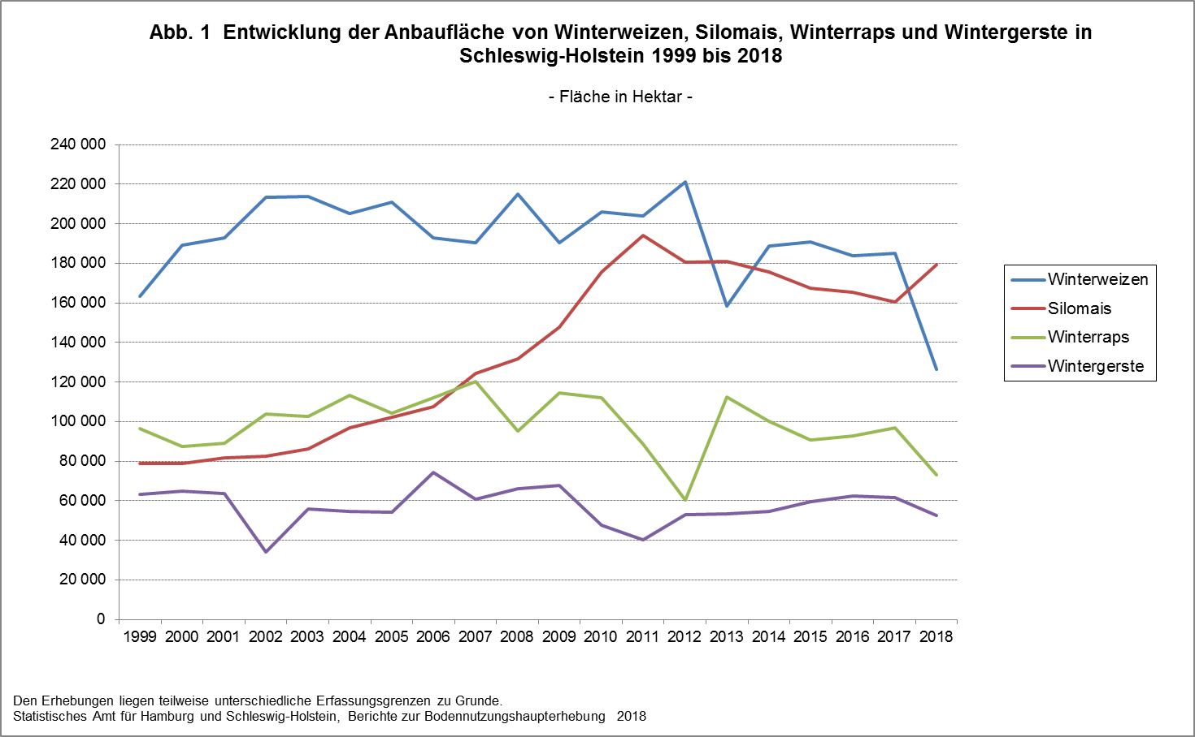

Zurück zum Inhalt

